Лист1
ID | ВАА_1 | ВАА_2 | ВАА_3
Название | В поле "Ваш номер телефона" возможно ввести буквы | Название поля "Адрес электронной почты" накладывается на текст | Кнопка "Отправить" активна при вводе неверного номера телефона пользователя
Описание | При регистрации нового пользователя в поле номер телефона можно вбить буквы | Название поля "Адрес электронной почты" накладывается на текст, при отображении данных пользователя сохраненного браузером | Кнопка "Отправить" активна при вводе неверного номера телефона пользователя
Предусловие | Открыто окно регистрации нового пользователя | Открыто окно входа в личный кабинет | Открыта вкладка "Для партнеров"
Шаги воспроизведения | 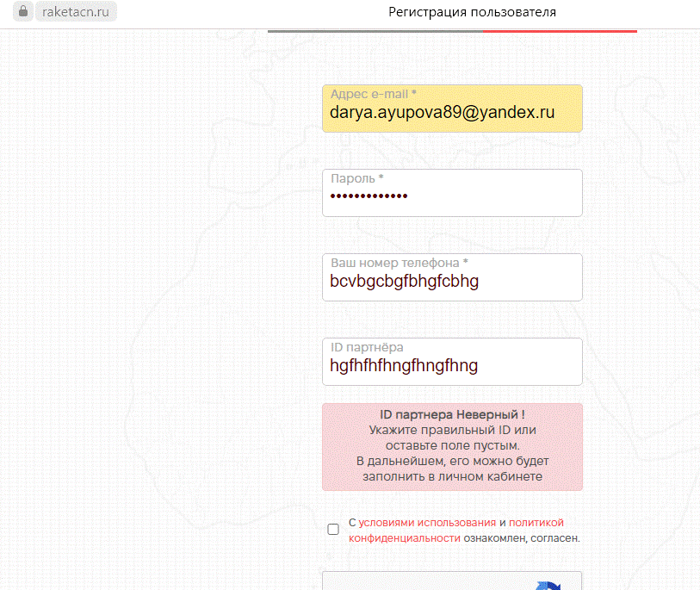 1. Нажать кнопку "Личный кабинет" 2. Выбрать из выпадающего списка "Для частных клиентов" 3. Выбрать вкладку "Регистрация" 4. В поле "Ваш номер телефона" ввести буквы | 1. Нажать кнопку "Личный кабинет" 2. Выбрать из выпадающего списка "Для частных клиентов" 3. Выбрать вкладку "Вход в личный кабинет" 4. В поле "Адрес электронной почты" подтягиваются сохраненные данные из браузера | 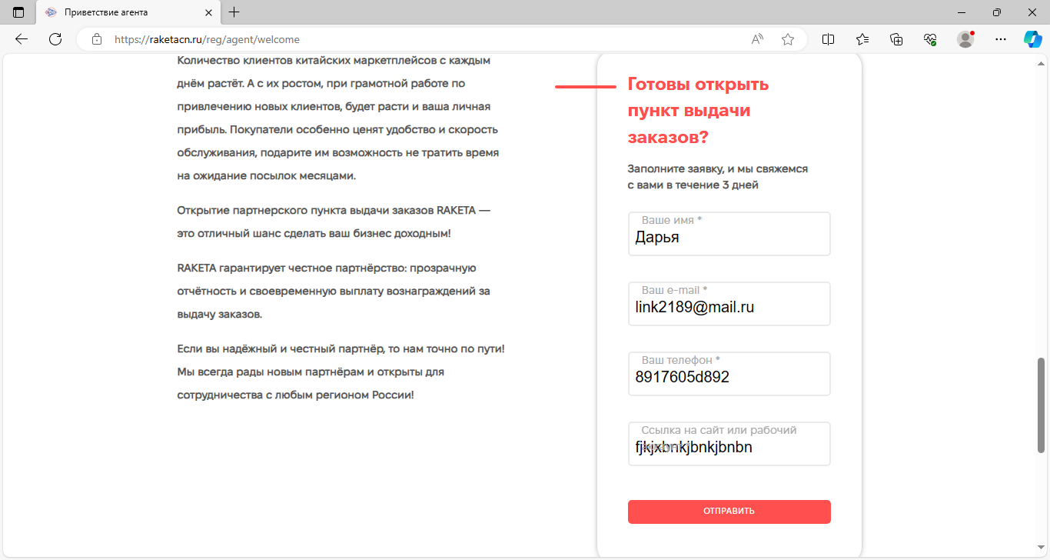 1. Открыть вкладку "Для партнеров" 2. Спуститься вниз страницы 3. Заполнить поля в окне "Готовы открыть пункт выдачи заказов?" 4. Указать в номере телефона одну букву 5. Нажать кнопку "Отправить"
Ожидаемый результат | Появляется всплывающее окно с ошибкой заполнения номера телефона | В поле "Адрес электронной почты" название поля и сохраненные данные из браузера не накладываются друг на друга | Кнопка "Отправить" неактивна
Фактический результат | 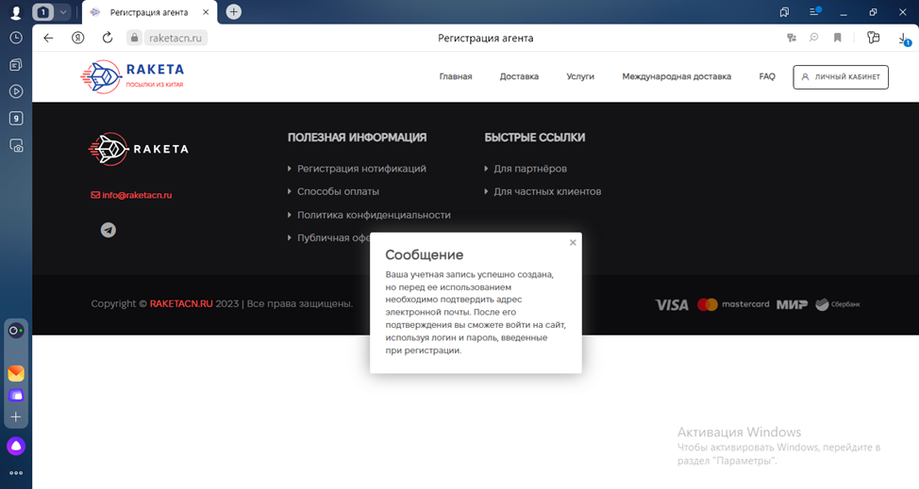 В поле "Ваш номер телефона" введены буквы | 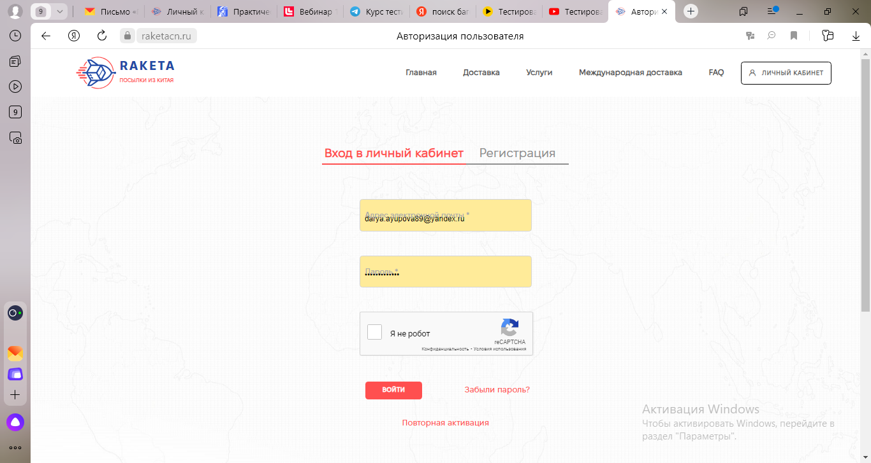 В поле "Адрес электронной почты" название поля и сохраненные данные из браузера накладываются друг на друга | 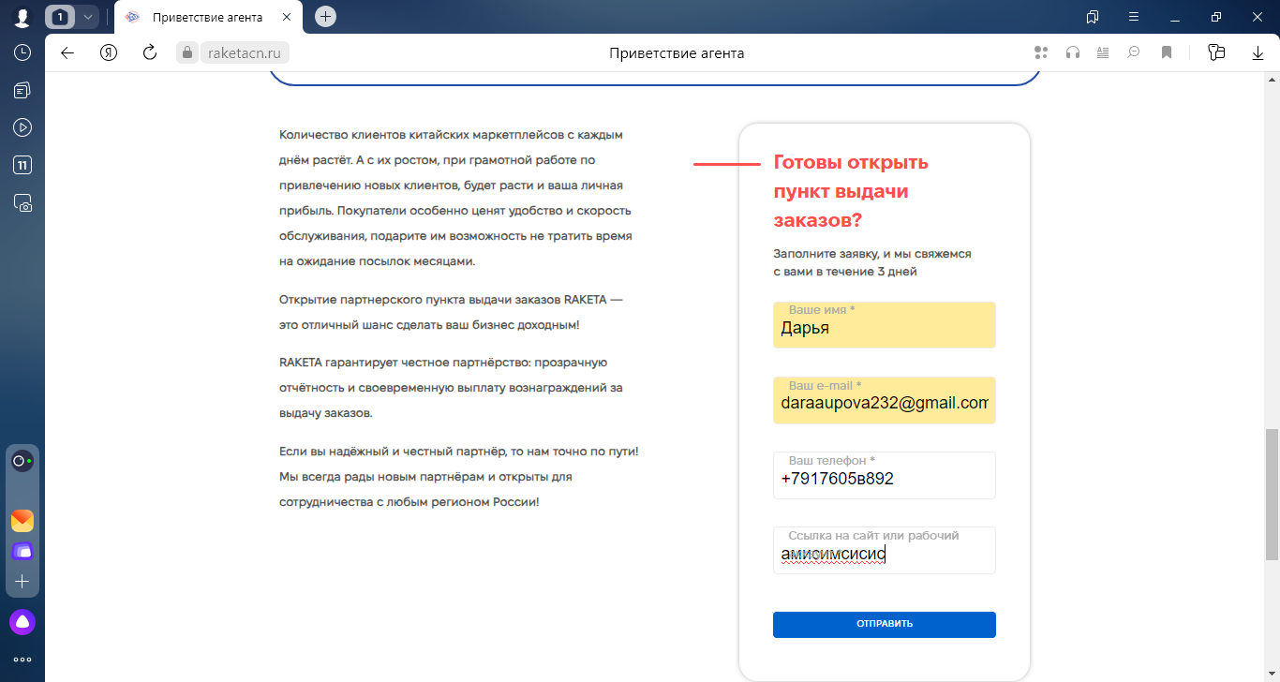 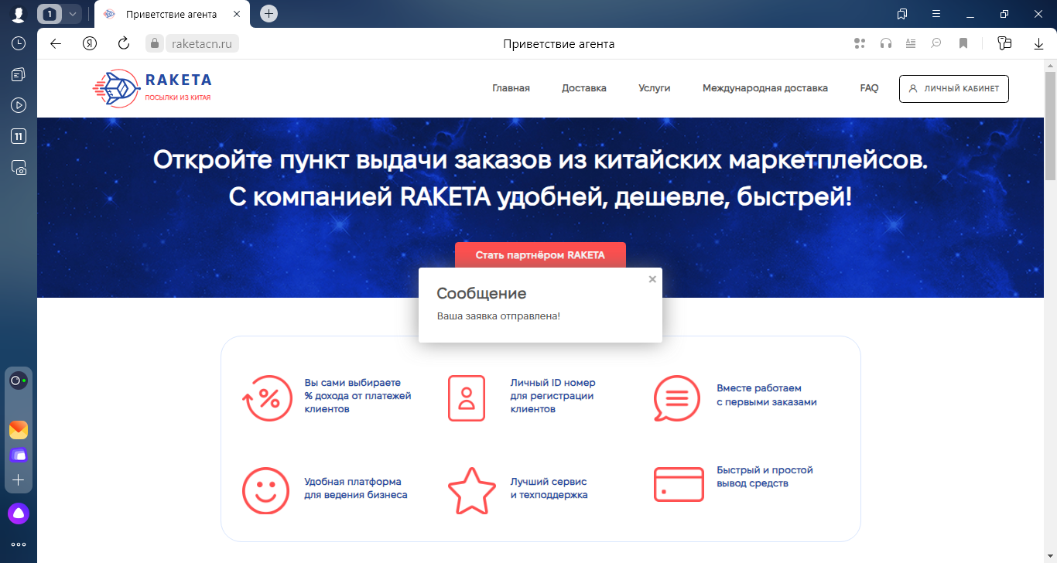 Кнопка "Отправить" активна
Серьезность | Minor | Minor | Minor
Приоритетность | Medium | Low | Medium
Окружение | Windows 10 Pro/Яндекс Браузер Версия 23.9.4.833 (64-bit) | Windows 10 Pro/Яндекс Браузер Версия 23.9.4.833 (64-bit) | Windows 10 Pro/Яндекс Браузер Версия 23.9.4.833 (64-bit)

